だまし
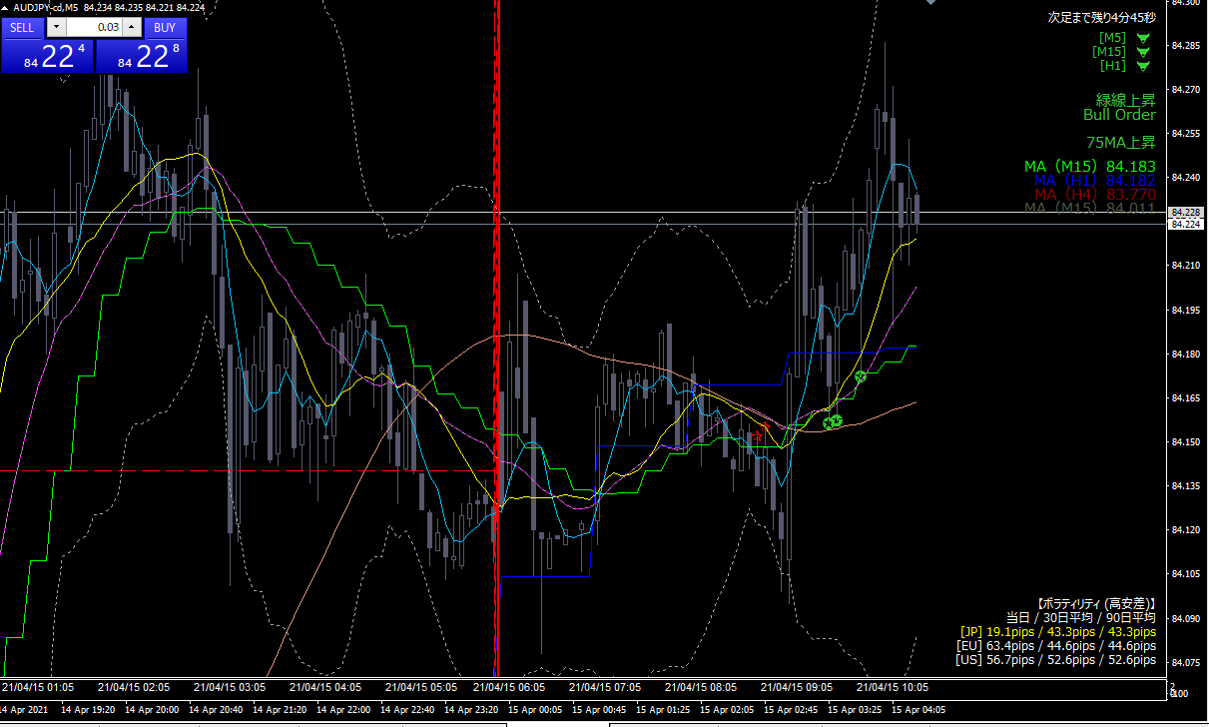

いちど反対方向にさげてから上に反転している

